상품제안서
스틱 USB메모리2.0 4GB 8G 16G 32G 64G (인쇄무료) | 상품코드: F24941

 |  |  |  |  |  |  | 02-412-0044 | www.easy1.co.kr
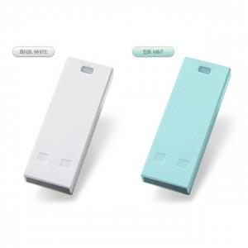

【상세/제작정보】 | 편리한 Bar타입 파스텔톤의 깔끔한 컬러와 인쇄공간

【인쇄/포장옵션】 | 레이저, 풀칼라 / 포장지포장

【공급단가】 | 수량 | 100~ | 300~ | 500~ | 1,000~ | 3,000~
*VAT별도 | 4G | 3,500원 | 3,440원 | 3,360원 | 3,270원 | 3,220원
 | 8G | 3,670원 | 3,610원 | 3,520원 | 3,430원 | 3,370원
 | 16G | 4,120원 | 4,050원 | 3,960원 | 3,860원 | 3,790원
 | 32G | 5,250원 | 5,160원 | 5,040원 | 4,910원 | 4,830원

【상품 URL】 | http://www.easy1.co.kr/src/goods_detail.php?gdno=24941

